CollectiveAccess
Image | Object | Description | Date
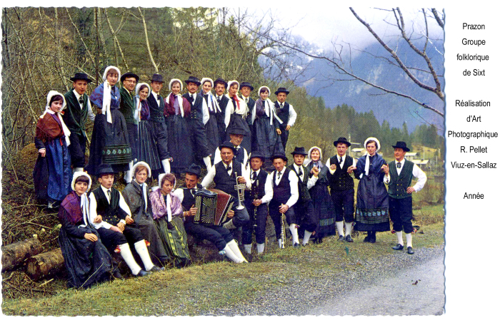 | LE PRAZON Groupe folklorique (1-031) | Photographie R-PELLET de Viuz en Sallaz Groupe Folklorique LE PRAZON Année 1970
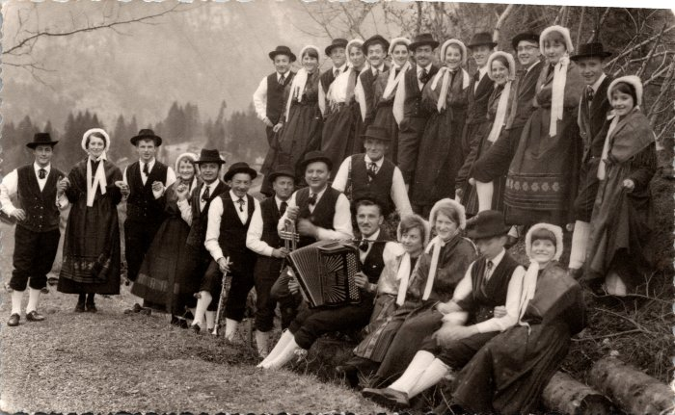 | Photo du groupe Folklorique de Sixt "Prazon" (2-1501) | Photo du groupe Folklorique de Sixt "Prazon"
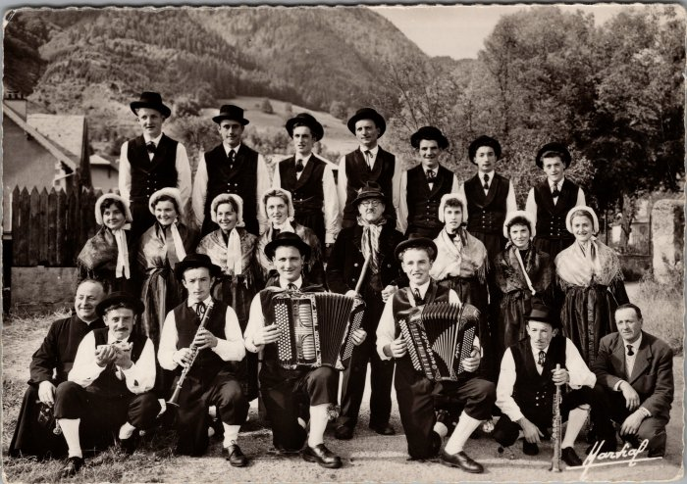 | Groupe Folklorique "Prazon" de Sixt-Fer-à-Cheval (2-3549) | Carte postale du Groupe Folklorique "Prazon" de Sixt-Fer-à-Cheval. De gauche à droite : 1er rang : Curé Gaston DETRAZ, Maurice DUCROZ, René NICCOUD, Maurice DEFFAYET, Maurice RICHARD, Augustin MOCCAND JACQUET, Oscar DUCROZ 2e rang : Marie Hélène BETEND, Suzanne DUCROZ (PIN), Michelle RICHARD, Marie MONET, Louis BIORD, Monique MOCCAND, Emma MOCCAND JACQUET, Bernadette GAILLARD 3e rang : William MOGENIER, Alexandre DENAMBRIDE (Gaton), François MONET, Rémi DEFFAYET, ?, André RUIN, Joseph MOCCAND (tonkin)
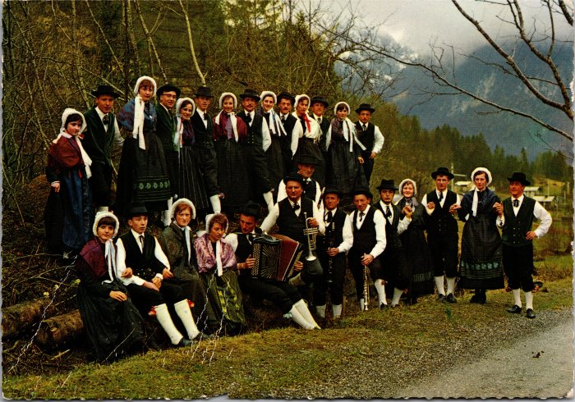 | Photo du Groupe Folklorique "Prazon" de Sixt (2-4319) | Photo du Groupe Folklorique "Prazon" de Sixt à Saint Jeoire, fidèle à la tradition haut savoyarde de la belle époque De gauche à droite : En haut : Sylvianne DUCROZ, André MOGENIER, Françoise BARBIER, Gui MAGLIONE, Suzanne FORAX, Alain FORAX, Christiane PIN, Jean Pierre MOCCAND (bamboche), Gislaine BARBIER, Joseph MOCCAND, Monique MOCCAND, Germain MOCCAND, Marie Claude MOGENIER, René NICCOUD En bas : Michelle MOGENIER, ?, Françoise SCURI, Michelle DUCROZ, Maurice RICHARD, Rémi DEFFAYET, François JACQUET, ?, Augustin MOCCAND JACQUET, Pierre MOCCAND, Huguette PIN, Marcel SCURI, ?, André BARBIER
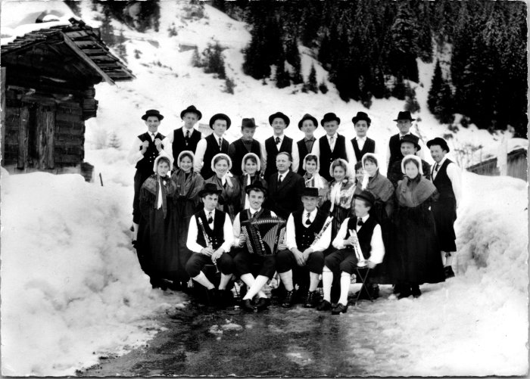 | Le Groupe Folklorique Prazon de Sixt-Fer-à-Cheval (2-4521) | Le Groupe Folklorique Prazon de Sixt-Fer-à-Cheval De gauche à droite : 1er rang : François MONNET, Maurice RICHARD, François JACQUET, Joseph MOCCAND (tonkin) 2e rang : ?, Lucette MOGENIER, Marie MONNET, Nicole PERRIER, Oscar DUCROZ, Monique RICHARD, Michelle DUCROZ, Marie Hélène BETEND, Josiane BETEND, ?, Rémi DEFFAYET, Augustin MOCCAND 3e rang : ?,?,?,?, André BARBIER, René JOENNOZ, Claude DUCROZ, Pierre MOCCAND, Germain MOCCAND
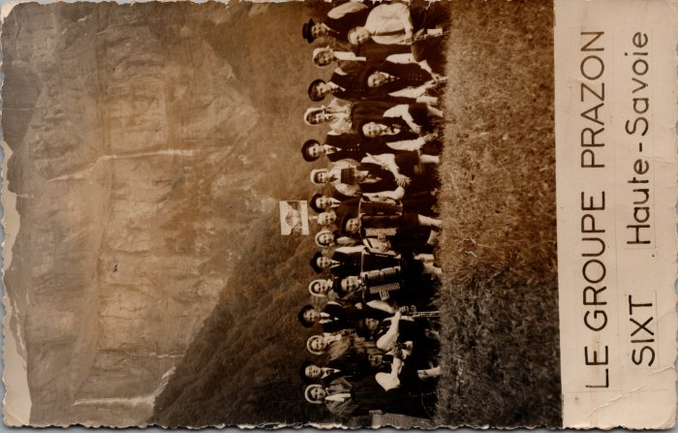 | Photo du Groupe folklorique Prazon de Sixt (21-006) | Photo au Fer-à-Cheval de la création du Folklore de Sixt "Le Prazon" dans les années 1960 De gauche à droite : 1er rang : André DUCROZ, ? Maurice DEFFAYET, ?, François JACQUET, Robert DENAMBRIDE, Augustin MOCCAND, Oscar DUCROZ 2e rang : Lucette MOGENIER, André BARBIER, Marie MONNET, André DUCROZ, Gislaine, ?, ?, Curé Gaston DETRAZ, ?, Monique RICHARD, ?, ?,?, Michelle DUCROZ, Lucien RAPHET
 | Photo du folklore dans les années 80 à Sixt (22-015) | Photo du folklore dans les années 80 à Sixt RICHARD Jean Pierre "bouzaron", Sylviane, DEFFAYET Hélène, FORAX Marie-Jeanne, DENAMBRIDE Marie-Thérèse
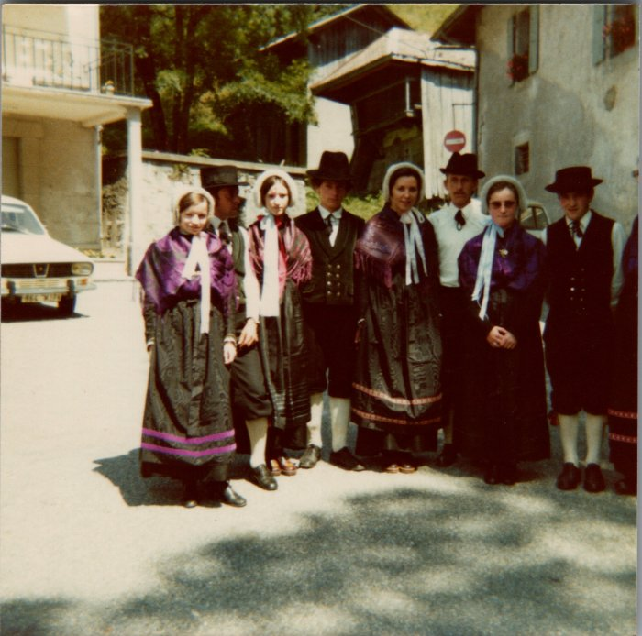 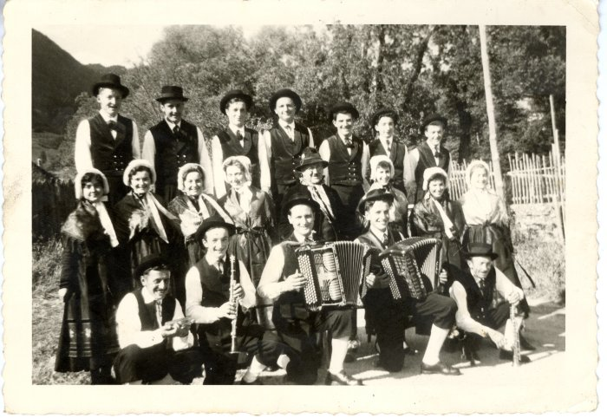 | Photo de groupe du Folklore dans les années 60 (40-036) | Photo de groupe du Folklore dans les années 60 5 : Lucien RAPHET, 8 : Josiane BETEND, 9 : Nicole PERRIER, 13 : Monique RICHARD, 18 : Maurice DEFFAYET (colu), 20 : Augustin MOCCAND-JACQUET
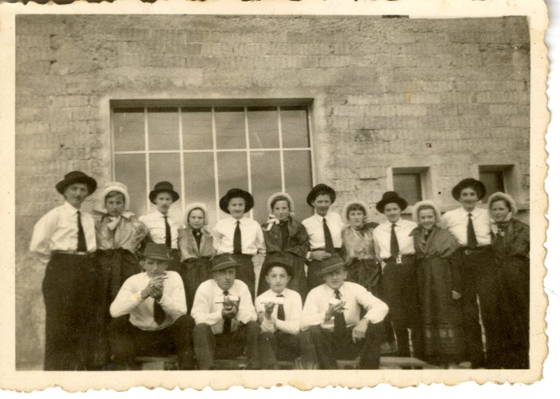 | Photo de groupe du Folklore de Sixt dans les années 60 (40-037) | Photo de groupe du Folklore de Sixt dans les années 60, femmes habillées en hommes
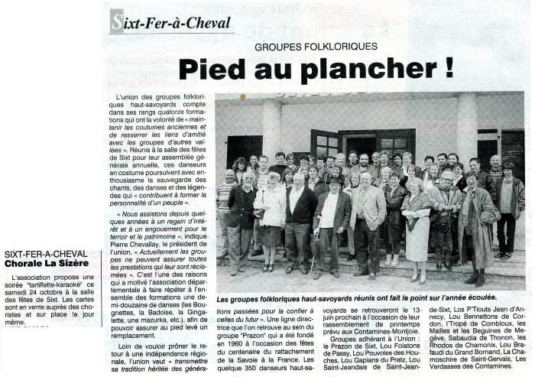 | Article de journal sur le rassemblement des groupes folkloriques de Haute Savoie le 22 octobre 1998 (43-005) | Article de journal sur le rassemblement des groupes folkloriques de Haute Savoie le 22 octobre 1998
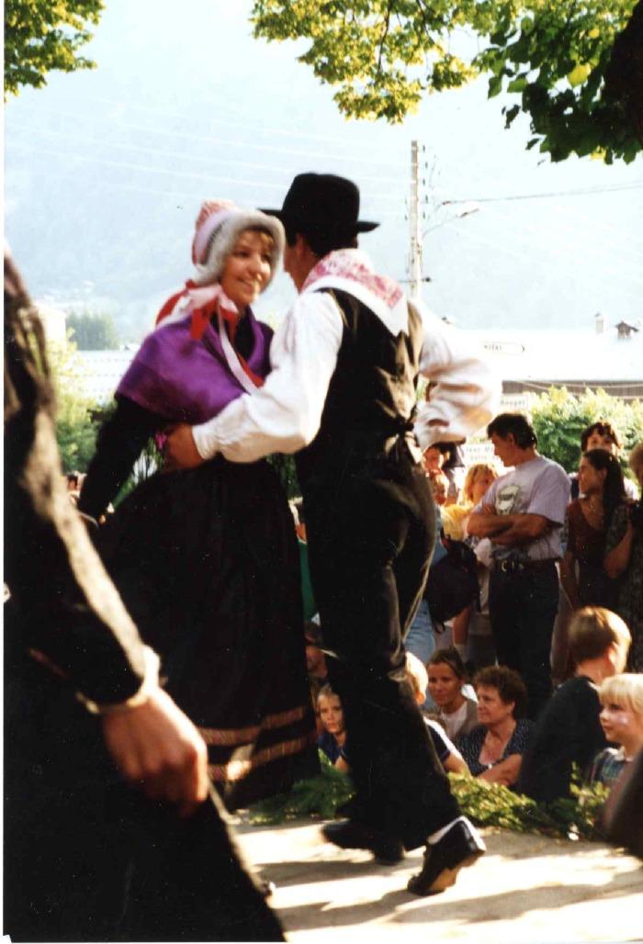
 | Groupe Folklorique Le Prazon (7-006) | Groupe Folklorique Le Prazon Place du tilleul de Sixt. Kermesse du 15 août 1995.

